关系图
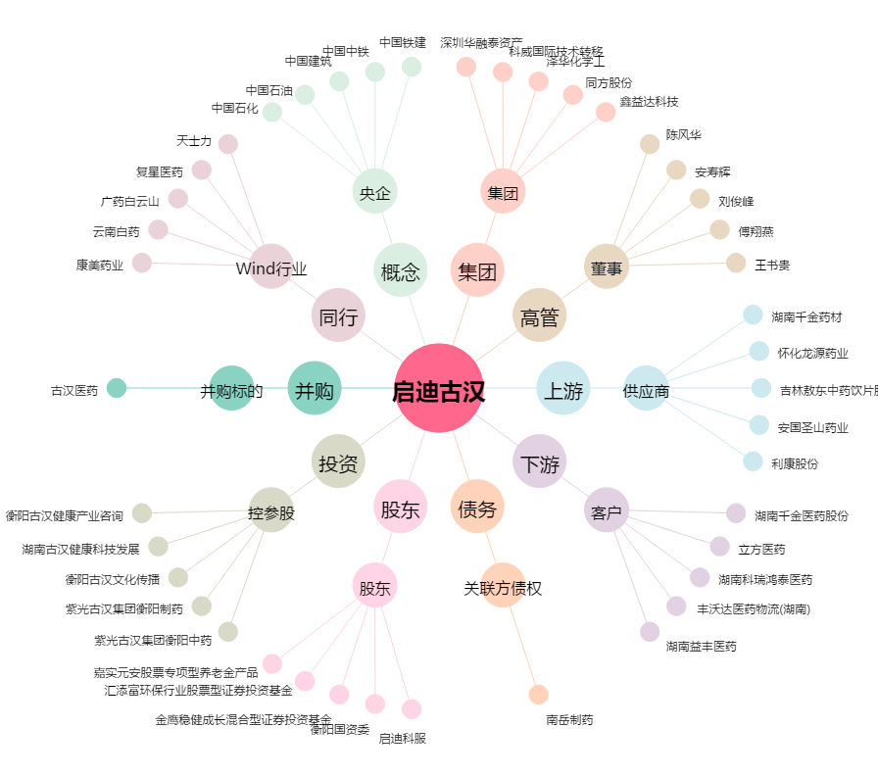
启迪古汉[000590.SZ] - 关系概览图

